将来にわたる債務 印刷
 | 36. 将来にわたる債務（人口１人当たり）

 | 時点 2017(H29)年度（毎年） |  |  |  |  |  |  | 平 均 値 |  |  |  | 407,442
 | 単位 円 |  |  |  |  |  |  | 標準偏差 |  |  |  | 141,672
 | 市町村名 | 指標 | 順位 |  | #REF! | 備考 | 市町村名 | 指標 | 順位 |  | #REF! | 備考

 | 市町村平均 | 407,442 |  | － |  |  | 八街市 | 288,998 |  | 42
 | 千葉市 | 838,929 |  | 1 |  |  | 印西市 | 258,479 |  | 46
 | 銚子市 | 523,956 |  | 9 |  |  | 白井市 | 478,991 |  | 15
 | 市川市 | 164,397 |  | 54 |  |  | 富里市 | 366,056 |  | 34
 | 船橋市 | 378,680 |  | 28 |  |  | 南房総市 | 676,969 |  | 3
 | 館山市 | 459,506 |  | 18 |  |  | 匝瑳市 | 475,383 |  | 16
 | 木更津市 | 332,899 |  | 39 |  |  | 香取市 | 546,206 |  | 7
 | 松戸市 | 258,807 |  | 45 |  |  | 山武市 | 410,538 |  | 24
 | 野田市 | 377,072 |  | 30 |  |  | いすみ市 | 466,235 |  | 17
 | 茂原市 | 512,749 |  | 11 |  |  | 大網白里市 | 353,114 |  | 36
 | 成田市 | 504,775 |  | 14 |  |  | 酒々井町 | 257,019 |  | 48
 | 佐倉市 | 212,034 |  | 52 |  |  | 栄町 | 378,524 |  | 29
 | 東金市 | 430,836 |  | 20 |  |  | 神崎町 | 369,992 |  | 32
 | 旭市 | 423,673 |  | 21 |  |  | 多古町 | 258,396 |  | 47
 | 習志野市 | 373,897 |  | 31 |  |  | 東庄町 | 222,985 |  | 50
 | 柏市 | 302,650 |  | 40 |  |  | 九十九里町 | 514,140 |  | 10
 | 勝浦市 | 508,904 |  | 12 |  |  | 芝山町 | 382,350 |  | 27
 | 市原市 | 189,270 |  | 53 |  |  | 横芝光町 | 540,618 |  | 8
 | 流山市 | 334,179 |  | 38 |  |  | 一宮町 | 293,006 |  | 41
 | 八千代市 | 360,389 |  | 35 |  |  | 睦沢町 | 804,337 |  | 2
 | 我孫子市 | 284,710 |  | 44 |  |  | 長生村 | 341,446 |  | 37
 | 鴨川市 | 624,133 |  | 4 |  |  | 白子町 | 389,832 |  | 26
 | 鎌ケ谷市 | 397,622 |  | 25 |  |  | 長柄町 | 458,509 |  | 19
 | 君津市 | 215,780 |  | 51 |  |  | 長南町 | 614,111 |  | 5
 | 富津市 | 420,445 |  | 22 |  |  | 大多喜町 | 505,552 |  | 13
 | 浦安市 | 369,697 |  | 33 |  |  | 御宿町 | 420,407 |  | 23
 | 四街道市 | 256,572 |  | 49 |  |  | 鋸南町 | 584,251 |  | 6
 | 袖ケ浦市 | 288,887 |  | 43

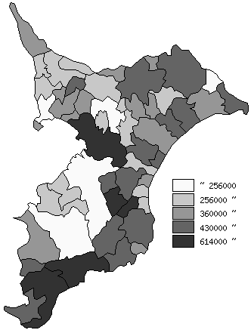
 | 市町村平均の推移
平成25年度 | 375437
平成26年度 | 383334
平成27年度 | 393074
平成28年度 | 406634
平成29年度 | 407442

《備 考》 ・資料出所 総務省「市町村別決算状況調」 ・算出方法 (地方債現在高＋債務負担行為未払残高)÷住民基本台帳人口(H30.1.1)

